关系图
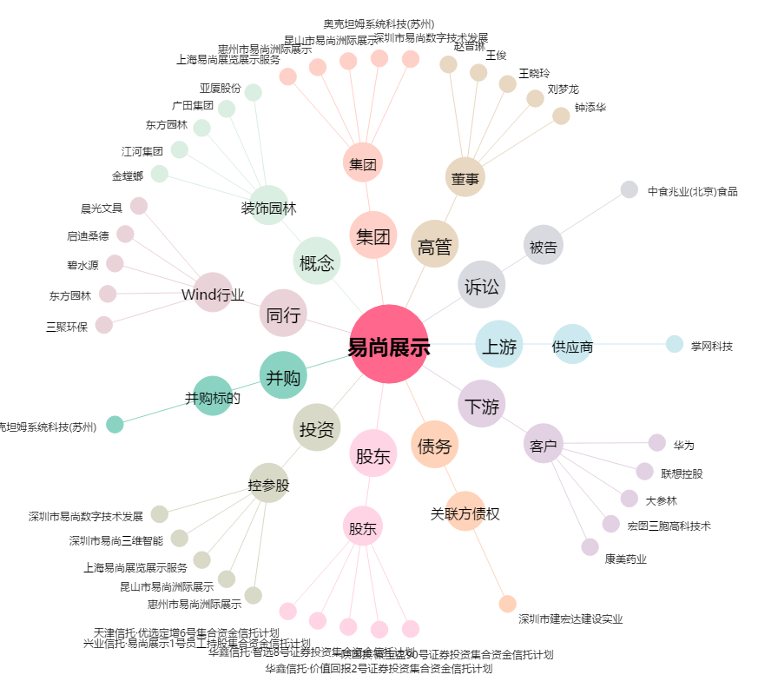
易尚展示[002751.SZ] - 关系概览图

